výsledky zkoušek
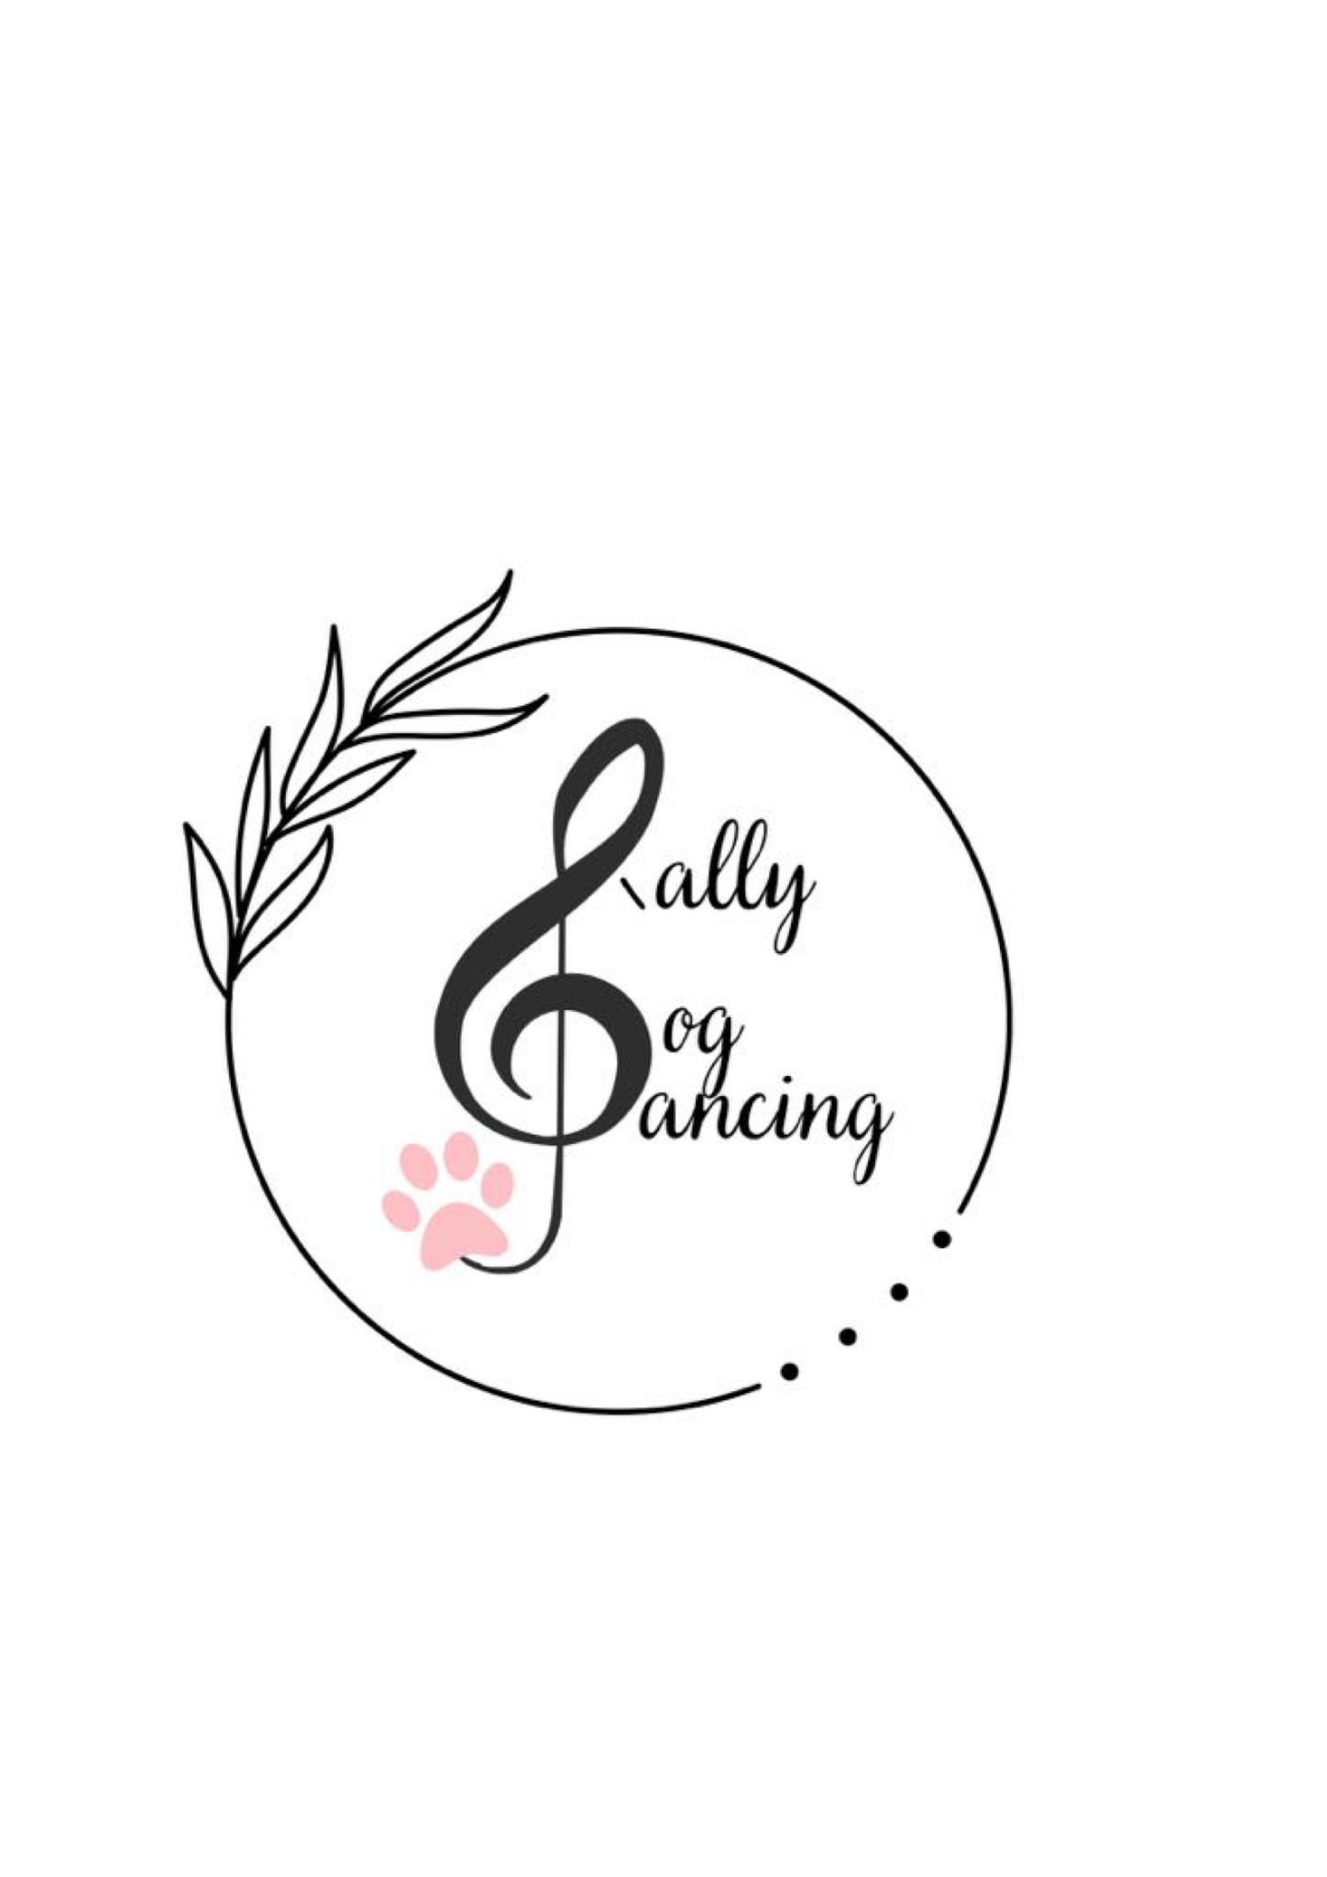
 | Výsledky zkoušek Rally DogDancingu DDCCR

 |  | Datum a místo konání | 13.7.2026 Jenštejn

 |  | 1. rozhodčí a stupeň | Šimona Drábková - RD1

Číslo VK | Vydáno kým | Jméno a příjmení | Jméno psa/feny | Plemeno | Zkouška | Body | Známka | MoRD, CoRD
203 |  | Julie Musilová | Hugo Starlet of Moravia | Havanský psík | RD1 | 81 | Velmi dobře
203 |  | Julie Musilová | Hugo Starlet of Moravia | Havanský psík | RD1 | 102 | Výborně
101 |  | Jana Hubáčková | Jitřenka z Karlova hrádku | Sheltie | RD1 | 118 | Výborně | MoRD1
124 |  | Andrea Gondova | Amy Bona Amiko | Chodsky pes | RD1 | 100 | Výborně
124 |  | Andrea Gondova | Amy Bona Amiko | Chodsky pes | RD1 | 113 | Výborně
61 |  | Zuzana Svršková | Bentley Siggi Dante from Moravia | portugalský vodní pes | RD1 | 119 | Výborně
61 |  | Zuzana Svršková | Bentley Siggi Dante from Moravia | portugalský vodní pes | RD1 | 100 | Výborně

